様式１(申込み）記載例
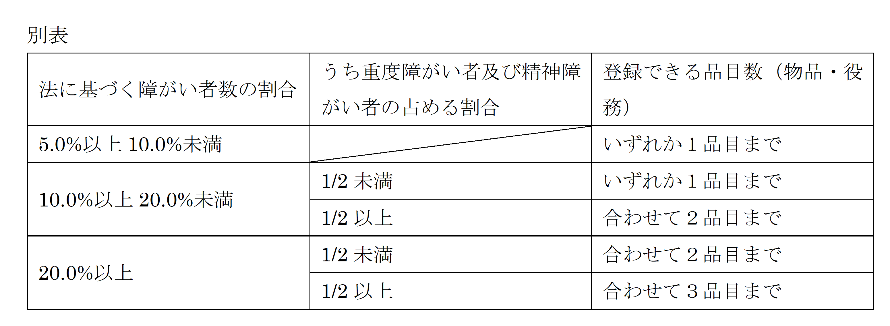
【記載例】
別記様式第１号（第４条関係）

新潟市障がい者多数雇用事業者登録申請書

 |  |  |  |  |  |  |  |  |  | 令和 | 6 | 年 | 3 | 月 | 1 | 日

(宛先）新 潟 市 長 様

 |  | 事業所の名称 |  |  |  | 株式会社にいがた産業

 |  | 代 表 者 名 |  |  |  | 代表取締役 新潟 太郎

新潟市障がい者多数雇用事業者からの物品等の調達に関する要綱第４条第１項に基づき，
次のとおり申請します。

会社概要 | 事業所の名称 | 株式会社にいがた産業

 | 代表者名 | 代表取締役 新潟 太郎

 | 所在地 | 〒 | 951-8550
 |  | 新潟市中央区学校町通１番町６０２番地１
 | 電話番号及びＦＡＸ番号 | 電話番号 |  |  | 025 |  | ― | 226 |  |  |  | ― | 1249
 |  | ＦＡＸ番号 |  |  | 025 |  | ― | 223 |  |  |  | ― | 1500
事業概要 | 営業種目 | 廃棄物収集運搬業・印刷業

 | 資本額・出資総額 | 10,000 |  |  |  |  |  |  |  |  |  |  |  |  | 千円

 | 競争入札参加資格者番号 | ＊＊＊＊＊＊＊＊＊＊＊＊

登録を希望する 物品又は役務 | 物品又は役務の名称 | 1 |  |  |  |  |  |  | 2
 |  | 廃棄物収集運搬業 |  |  |  |  |  |  | 平版印刷

 |  | 3
 |  | 印章・ゴム印

担当者 | 部署・氏名 | 部署 |  | 総務部
 |  | 氏名 |  | 新潟 花子

 |  | 申請日現在の従業員数 |  |  |  |  |  |  |  |  | 35 |  |  |  | 人
登録できる物品または役務の数は下の表のとおり，雇用率などによって決まります。
ご不明な点は市のホームページをご覧になるか，新潟市障がい福祉課までお問い合わせください。

